Sheet1
Scene No. | 0
Quest Title | 沙漠治理
Quest Log | 找庞贝问沙漠治理的办法
Map No. | 25
 | 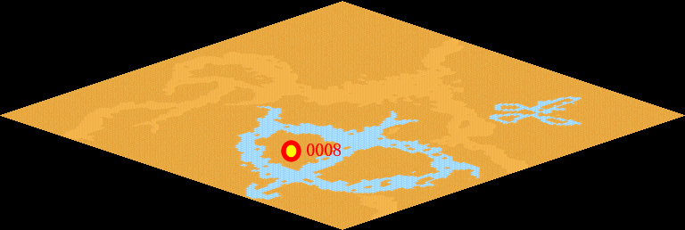
NPC No. | 8
Condition | lv>0
Dialog | 我们这里的降水本来就稀少，植被稀疏，现在全球气候变暖，持续干旱少雨，我们这里的土地沙化越来越严重了，这可怎么办好呢？你能帮我找庞贝想个办法吧。
Select | 1：接受，2：不接受
Result | 1 : Scene 0001, 2 : 关闭对话框

ScriptFile | Qlog-0127-000.scr
 | Q0008-0127-000.scr

